Niveaustufen Erläuterung
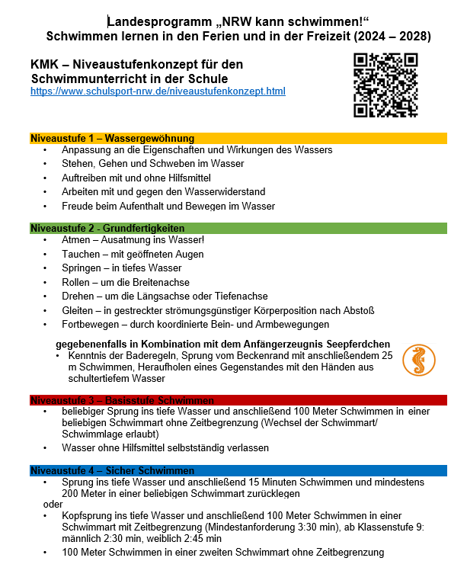

Beobachtungsbogen Niveaustufen
Unterstützend für die Unterrichtsbeobachtung
Beobachtungsbogen |  |  | Niveaustufe 1 |  |  |  |  | Niveaustufe 2 |  |  |  |  |  |  |  |  | Niveaustufe 3 |  |  |  |  |  | Niveaustufe 4
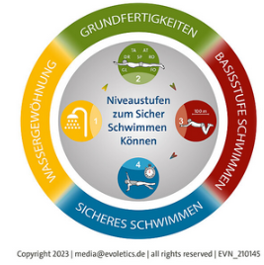 |  |  | Eigenschaften, Wirkungen | Stehen, Gehen, Schweben | Auftreiben | Arbeiten - Wasserwiderstand | Freude beim Aufenthalt und Bewegen im Wasser | Ausatmen ins Wasser | Tauchen mit geöffneten Augen | Springen | Rollen | Drehen | Gleiten | koordiniert Fortbewegen | Seepferdchen (Sprung vom Beckenrand, 25m Schwimmen, Baderegeln, Gegenstand hochholen) | 50m Schwimmen | beliebiger Sprung | 100m Schwimmen | Wasser ohne Hilfsmittel selbstständig verlassen | Brust- oder Kraulschwimmen | Rückenschwimmen | Kenntnisse über die Baderegeln | Sprung ins tiefe Wasser und anschließend 15 Minuten Schwimmen und mind. 200m in einer beliebigen Schwimmart zurücklegen | oder Kopfsprung ins tiefe Wasser und anschließend 100m Schwimmen in einer Schwimmart mit Zeitbegrenzung (mind. 3:30 min.) ab Klassenstufe 9: männlich 2:30 min., weiblich 2:45 min. 100m Schwimmen in einer zweiten Schwimmart ohne Zeitbegrenzung | Weitere Kriterien | Weitere Kriterien
 | Name (wird) | Vorname (kopiert) | 1 | 2 | 3 | 4 | 5 | 1 | 2 | 3 | 4 | 5 | 6 | 7 |  |  | 1 | 2 | 3 |  |  |  | 1 | 2
1 | 0 | 0
2 | 0 | 0
3 | 0 | 0
4 | 0 | 0
5 | 0 | 0
6 | 0 | 0
7 | 0 | 0
8 | 0 | 0
9 | 0 | 0
10 | 0 | 0
11 | 0 | 0
12 | 0 | 0

 | Beobachtungsbogen Schwimmunterricht nach dem Niveaustufenmodell als Excel-Datei, muss nicht ausgefüllt werden, Namen werden automatisch aus "Bitte ausfüllen" kopiert
 | https://www.schulsport-nrw.de/niveaustufenkonzept.html

Grafiken
 |  | Nicht ausfüllen, ist für die Statistik! |  |  |  |  |  |  |  |  |  |  |  |  |  |  | 0
 | Alter |  |  |  |  |  |  |  |  |  |  |  |  |  |  |  |  |  |  |  | Geschlecht |  | Klasse |  |  |  |  |  |  |  |  |  |  |  |  | Schulform |  |  |  |  |  |  |  | Anwesenheit |  |  |  |  |  |  |  |  |  | Niveaustufe |  |  |  | Abzeichen |  |  | An
, | 6 | 7 | 8 | 9 | 10 | 11 | 12 | 13 | 14 | 15 | 16 | 17 | 18 | 19 | 20 | 21 | 22 | 23 | 24 | 25 | m | w | 1 | 2 | 3 | 4 | 5 | 6 | 7 | 8 | 9 | 10 | 11 | 12 | 13 | GS | HS | Sek | RS | GE | GY | FS | BK | 1 | 2 | 3 | 4 | 5 | 6 | 7 | 8 | 9 | 10 | 1 | 2 | 3 | 4 | Seepf | Bronze | Silber | MW
0 | 0 | 0 | 0 | 0 | 0 | 0 | 0 | 0 | 0 | 0 | 0 | 0 | 0 | 0 | 0 | 0 | 0 | 0 | 0 | 0 | 0 | 0 | 0 | 0 | 0 | 0 | 0 | 0 | 0 | 0 | 0 | 0 | 0 | 0 | 0 | 0 | 0 | 0 | 0 | 0 | 0 | 0 | 0 | 0 | 0 | 0 | 0 | 0 | 0 | 0 | 0 | 0 | 0 | 0 | 0 | 0 | 0 | 0 | 0 | 0 | #DIV/0!
Alter
Geschlecht
Klasse

Abzeichen
Schulform
Anwesenheit
Niveaustufe

